成本管理
成本管理 |  |  |  |  |  |  |  |  |  |  |  |  |  |  | - | □ | ×

◎ | 货号 | ◎ | 货品名称 | ◎ | 物料 |  | 搜索 |  |  | 打印 | 导出

当前选择：
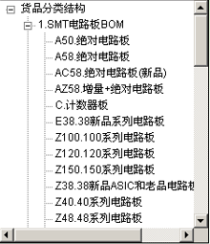 |  |  |  |  |  | 序号 |  | 编号 | 名称 |  |  | 库存量 | 总成本 | 备注

